基本データシート
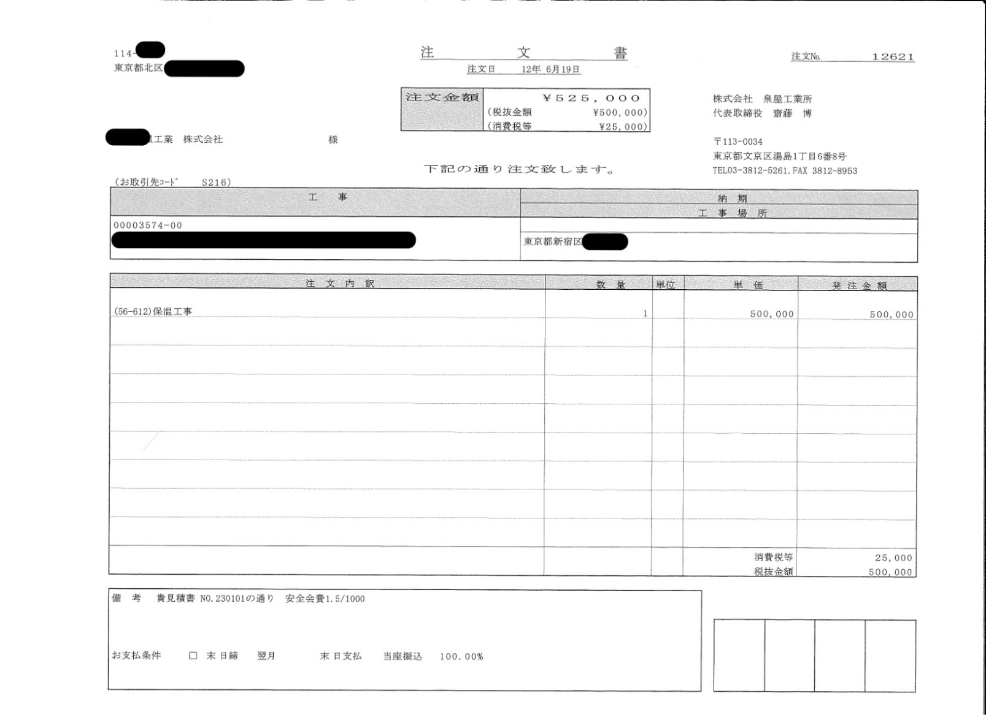
分類№
右側の３桁
注文№
取引先コード
 | 【 請求書基本データ 入力欄 】 請求書に反映されます。 |  | の箇所に必要事項を入力してください。

空 欄 で 印 刷 後、ゴ ム 印 で も 可
 | 請求者情報 |  | （入力例）
 | 取引先コード |  | Ａ０００
 | 住所 |  | 東京都文京区湯島△-△-△
 | 社名 |  | 〇〇株式会社 △△支店
 | 代表者 |  | 代表取締役□□□□
 | TEL |  | 03-0000-0000
 | FAX |  | 03-0000-0000
適格請求書発行事業者登録を行っていない場合は空欄
 | 適格請求書発行事業者登録番号 |  | Ｔ012345･･･････
 | 取引銀行等
 | 銀行名 |  | ○○銀行
 | 支店名 |  | △△支店
 | 口座種別 | 3 | 選択してください
 | 口座番号 |  | 012345
 | 口座名 |  | マルマル（カ

 | 注意事項
1. | 請求書は月末締め翌月5日迄に「提出(経理課)」のみ１部印刷･押印して弊社経理課へご提出ください。
2. | 工事番号･工事名は弊社担当者にご確認ください。
3. | 注文№及び分類№は注文書に記載しております。
4. | 請求項目が５項目以上の場合は、1行目に１式と金額欄に合計額を入力し、内訳書を添付してください。
5. | 注文書のない請求の場合は必ず貴社所定の明細書を１部添付してください。
6. | 「取引先控え」シートは貴社の控えです。提出は不要です。

■Excelファイルを開いた際に「保護ビュー」の警告が表示されることがありますが、〔編集を有効にする〕のボタンを押下して編集可能状態にしてください。
■Excelファイルの各シートは自動計算や自動入力のため、保護をかけています。記入欄以外の改変はご遠慮ください。

 | 【請求金額(税込)の算出】
...

提出(経理課)
...
㊞
...
FAX | 0
...
0
...
0
...

